Sheet1
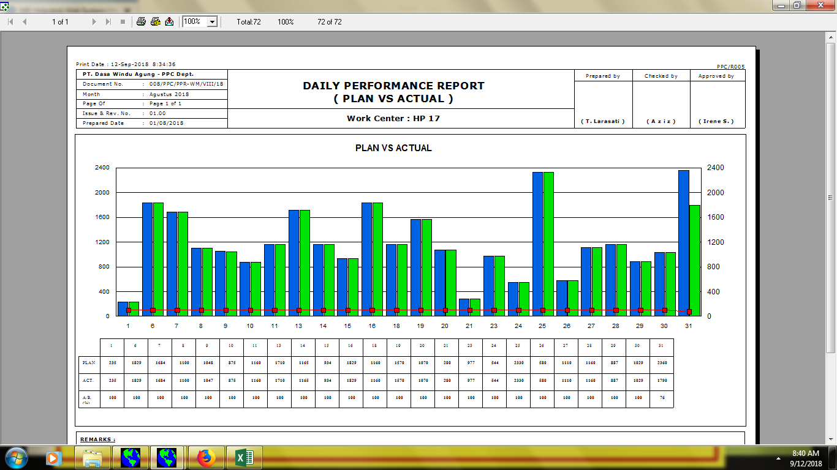

008/PPC/DPR-PA/VIII/18

untuk grafik plan (balok), actual (balok), A/R (line)

memakai % (0% - 100%)

